Estadísticas
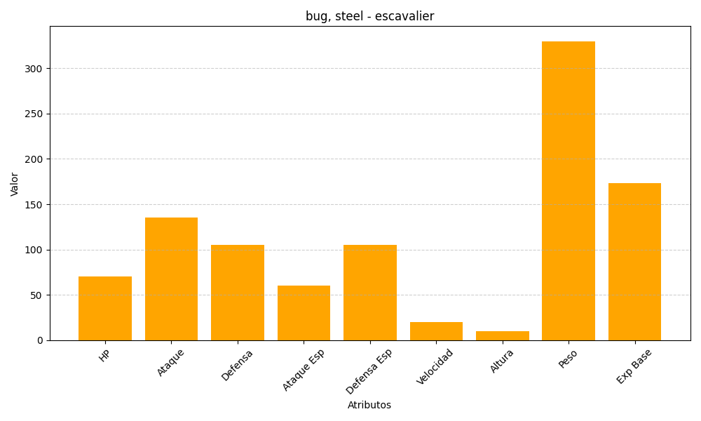
ID | Nombre | Tipo | HP | Ataque | Defensa | Ataque Especial | Defensa Especial | Velocidad | Altura | Peso | Experiencia Base
589 | escavalier | bug, steel | 70 | 135 | 105 | 60 | 105 | 20 | 10 | 330 | 173

